Лист1
 |  |  |  |  |  |  |  |  |  |  |  |  |  |  |  |  |  |  | R1 - множество
 |  |  |  |  |  |  |  |  |  |  |  |  |  |  |  |  |  |  | (А, В) - кортеж
 |  |  |  |  |  |  |  |  |  |  |  |  |  |  |  |  |  |  | В - атрибут
 |  |  |  |  |  |  |  |  |  |  |  |  | 5 * 3 = 15 | кортежей
 |  |  |  |  |  |  | А | В |  | А | В
 |  | А | В |  |  |  | 3 | C |  | 4 | D |  | R1_A | R1_B | R2_A | R2_B
 |  | 1 | А |  |  |  | 8 | H |  | 10 | L |  | 11 | Z | 1 | A
 |  | 3 | С |  |  |  |  |  |  | 11 | Z |  | 11 | Z | 3 | C
 |  | 4 | D |  |  |  |  |  |  |  |  |  | 11 | Z | 9 | K
 |  | 5 | E |  |  |  |  |  |  |  |  |  | 5 | E | 1 | A
 |  | 7 | G |  |  |  |  |  |  |  |  |  | 5 | E | 3 | C
 |  | 8 | H |  |  |  |  |  |  |  |  |  | 5 | E | 9 | K
 |  | 9 | K |  |  |  |  |  |  |  |  |  | 6 | F | 1 | A
 |  | 10 | L |  |  |  |  |  |  |  |  |  | 6 | F | 3 | C
 |  |  |  |  |  |  |  |  |  |  |  |  | 6 | F | 9 | K
 |  |  |  |  |  |  |  |  |  |  |  |  | 7 | G | 1 | A
 |  |  |  |  |  |  |  |  |  |  |  |  | 7 | G | 3 | C
 |  |  |  |  |  |  |  |  |  |  |  |  | 7 | G | 9 | K
 |  |  |  |  |  |  |  |  |  |  |  |  | 8 | H | 1 | A
 |  |  |  |  |  |  |  |  |  |  |  |  | 8 | H | 3 | C
 |  |  |  |  |  |  |  |  |  |  |  |  | 8 | H | 9 | K
 | Неповторяющие картежи

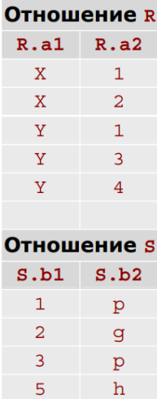

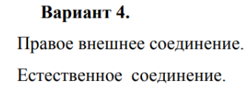

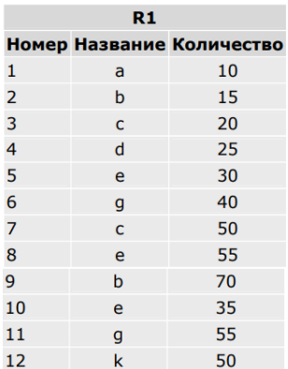

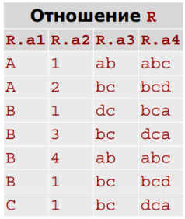

 |  |  |  |  |  |  |  |  |  |  |  |  |  |  | Естественное соединение
 |  |  |  |  |  |  |  |  |  |  |  |  |  |  | R_a1 | R_a2 | S_b1 | S_b2
 |  |  |  | 1 | a | 10 |  |  |  |  |  |  |  |  | X | 1 | 1 | p
 |  |  |  | 3 | c | 20 |  |  |  |  |  |  |  |  | X | 2 | 2 | g
 |  |  |  | 7 | c | 50 |  |  |  |  |  | а3 |  |  | Y | 1 | 1 | p
 |  |  |  |  |  |  |  |  |  |  |  | ab |  |  | Y | 3 | 3 | p
 |  |  |  |  |  |  |  |  |  |  |  | bc
 |  |  |  |  |  |  |  |  |  |  |  | dc
 |  |  |  |  |  |  |  |  |  |  |  |  |  |  | Правое внешнее соединение
 |  |  |  |  |  |  |  |  |  |  |  | удаляем |  |  | R_a1 | R_a2 | S_b1 | S_b2
 |  |  |  |  |  |  |  |  |  |  |  | дубликаты |  |  | X | 1 | 1 | p
 |  |  |  |  |  |  |  |  |  |  |  |  |  |  | Y | 1 | 1 | p
 |  |  |  |  |  |  |  |  |  |  |  |  |  |  | X | 2 | 2 | g
 |  |  |  |  |  |  |  |  | проецируем атрибут |  |  |  |  |  | Y | 3 | 3 | p
 |  |  |  |  |  |  |  |  |  |  |  |  |  |  | NULL | NULL | 5 | h

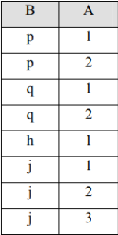

 |  | S содержит значения A: {1, 2, 3}
 |  | Ответ: j тк имеет все значения из отношения

Вариант 19

Определить имена поставщиков, которые поставляют детали всех типов.

S (S#, SNAME, STATUS, CITY) — поставщики
P (P#, PNAME, COLOR, WEIGHT, CITY) — детали
SPJ (S#, P#, J#, QTY) — поставки

1. Реляционное исчисление кортежей

Для поставщика S верно, что для каждой детали P существует поставка SPJ, где номер поставщика и номер детали совпадают

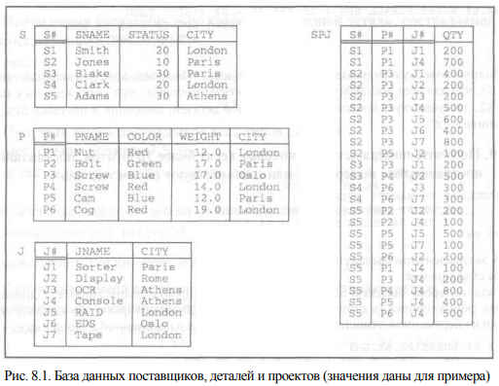
 |  |  |  |  |  |  | RANGE OF S IS Поставщики
 |  |  |  |  |  |  | RANGE OF P IS Детали
 |  |  |  |  |  |  | RANGE OF SPJ IS Поставки

 |  |  |  |  |  |  | {S_SNAME | ∀P ∃SPJ (SPJ_S# = S_S# ∧ SPJ_P# = P_P#)}

2. Реляционное исчисление доменов

Существует поставщик с номером S# и именем SNAME, такой что для всех номеров деталей P#, существующих в таблице P (детали), найдется поставка в таблице SPJ (поставки) с этим S# и P#

{S_SNAME | ∃S_S# ∃S_STATUS ∃S_CITY ( S(S#, SNAME, STATUS, CITY) ∧ ∀P# (∃P_PNAME ∃P_COLOR ∃P_WEIGHT ∃P_CITY (P(P#, PNAME, COLOR, WEIGHT, CITY) ∧ ∀S_J# ∃SPJ_QTY ( SPJ(S#, P#, J#, QTY)))) )}

Найти товары, которые поставлялись поставщиками из разных регионов, и хотя бы один из этих поставщиков доставил товар с задержкой (отношения «Товары», «Поставки»).

Атрибуты:
Товары: код товара (ПК), название товара, категория и т.д.
Поставки: код поставки, код товара (ВК), код поставщика, регион, дата доставки, дата фактической поставки (если задерживается)

Т - товары
Р - потсавки

RANGE OF T IS Товары
RANGE OF P IS Поставки
RANGE OF P2 IS Поставки

{T | T ∧ ∃P ∃P2 ((P код товара = T код товара) ∧ (P2 код товара = Т код товара) ∧ (P регион ≠ P2 регион) ∧ (Р дата фактической доставки > Р дата поставки V Р2 дата фактической доставки > Р2 дата поставки))}

Существует такой кортеж, которому удовлетворяет условие далее справа
Отношение Товары где существует такое Р и Р2 (потсавки 1 и 2), в которых код товара поставки равен коду товара и тд

